Анкета пустая
№ | СКП (общий) наименование | СКП (общий) код | Наименование ТМЦ / услуги (на русском) | Наименование ТМЦ / услуги (на английском) если применимо | Ед.изм. складского учета (основная) | Ед.изм. складского учета (альтернативная) | Группа товаров по бухгалтерскому счету учета | Группа закупа (наименование) | Группа закупа (код) | Подгруппа закупа (наименование) | Подгруппа закупа (код) | Полная техническая характеристика (и комплектация) | Спецификация, марка и/или модель; Номер детали (или артикул) производителя | Производитель, бренд (наименование) | Указать обязательный или рекомендованный | Место установки | Краткое описание и цель использования | Фото бирки (шильдика) если применимо. Обязательно для приборов, оборудования и др. | Фото (общий вид) | Нормативный срок поставки ТМЦ
1 | 2 | 3 | 4 | 5 | 6 | 7 | 8 | 9 | 10 | 11 | 12 | 13 | 14 | 15 | 16 | 17 | 18 | 19 | 20 | 21
 | выбрать | не заполнять | заполнить вручную | заполнить вручную | выбрать | выбрать | выбрать | выбрать | не заполнять | выбрать | не заполнять | заполнить вручную | заполнить вручную | заполнить вручную | выбрать | выбрать | заполнить вручную | заполнить вручную | заполнить вручную | заполнить вручную
1 | ГСО (государственный стандартный образец) химического состава | 303230 | ГСО химического состава стали |  | шт | шт | Прочие материалы | Химматериалы и инвентарь | 412 | Государственные стандартные образцы(химия) | 412.110 | Государственный стандартный образец стали, позволяющий выполнять анализы по ГОСТ Р 54153-2010 и ГОСТ 18895-97. С обязательным наличием паспорта, сертификата калибровки и указанием срока годности ГСО (не менее 3-5 лет). Тип образца: стальные цилиндры Диаметр: 35-55 мм Высота: 25-35 мм Поставка должна включать в себя ГСО (в количестве до 6-8 штук) с содержанием максимально возможного нижнего и верхнего предела элементов, указанных в нижеуказанной таблице. |  |  |  | ЦЗЛ | Калибровка спектрометра для дальнейшего проведения анализа хим.состава стали. | 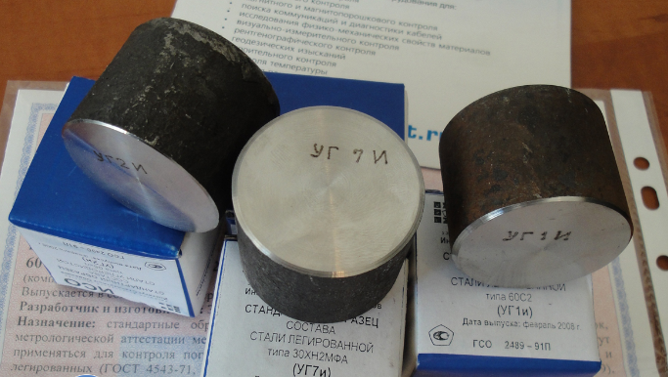 |  | 30 дней

 |  |  |  |  |  |  |  |  |  |  |  | Требуемый диапазон элементов
 |  |  |  |  |  |  |  |  |  |  |  | Углерод (С), % | от 0,002 | до 3,0
 |  |  |  |  |  |  |  |  |  |  |  | Сера (S), % | от 0,001 | до 0,20
 |  |  |  |  |  |  |  |  |  |  |  | Фосфор (Р), % | от 0,001 | до 0,20
 |  |  |  |  |  |  |  |  |  |  |  | Кремний (Si), % | от 0,002 | до 5,0
 |  |  |  |  |  |  |  |  |  |  |  | Марганец (Mn), % | от 0,0005 | до 35,0
 |  |  |  |  |  |  |  |  |  |  |  | Хром (Cr), % | от 0,001 | до 35,0
 |  |  |  |  |  |  |  |  |  |  |  | Никель (Ni), % | от 0,001 | до 45,0
 |  |  |  |  |  |  |  |  |  |  |  | Кобальт (Co), % | от 0,0005 | до 20,0
 |  |  |  |  |  |  |  |  |  |  |  | Медь (Cu), % | от 0,001 | до 5,0
 |  |  |  |  |  |  |  |  |  |  |  | Алюминий (Al), % | от 0,001 | до 5,0
 |  |  |  |  |  |  |  |  |  |  |  | Мышьяк (As), % | от 0,0002 | до 0,5
 |  |  |  |  |  |  |  |  |  |  |  | Молибден (Mo), % | от 0,0002 | до 10,0
 |  |  |  |  |  |  |  |  |  |  |  | Вольфрам (W), % | от 0,002 | до 20,0
 |  |  |  |  |  |  |  |  |  |  |  | Ванадий (V), % | от 0,001 | до 10,0
 |  |  |  |  |  |  |  |  |  |  |  | Титан (Ti), % | от 0,001 | до 5,0
 |  |  |  |  |  |  |  |  |  |  |  | Ниобий (Nb), % | от 0,001 | до 3,0
 |  |  |  |  |  |  |  |  |  |  |  | Цирконий (Zr), % | от 0,001 | до 0,5
 |  |  |  |  |  |  |  |  |  |  |  | Свинец (Pb), % | от 0,001 | до 0,5
 |  |  |  |  |  |  |  |  |  |  |  | Олово (Sn), % | от 0,0005 | до 0,25
 |  |  |  |  |  |  |  |  |  |  |  | Цинк (Zn), % | от 0,001 | до 0,05
 |  |  |  |  |  |  |  |  |  |  |  | Сурьма (Sb), % | от 0,001 | до 0,05
 |  |  |  |  |  |  |  |  |  |  |  | Бор (B), % | от 0,0001 | до 0,10
 |  |  |  |  |  |  |  |  |  |  |  | Висмут (Bi), % | от 0,001 | до 0,05
 |  |  |  |  |  |  |  |  |  |  |  | Кальций (Ca), % | от 0,0005 | до 0,05
 |  |  |  |  |  |  |  |  |  |  |  | Азот (N), % | от 0,001 | до 0,05
 |  |  |  |  |  |  |  |  |  |  |  | Магний (Mg), % | от 0,001 | до 0,20
 |  |  |  |  |  |  |  |  |  |  |  | Церий (Ce), % | от 0,001 | до 0,20

